Blad1
 | Arbetsschema m.m för BBK P-05 Säsongen 2017/2018

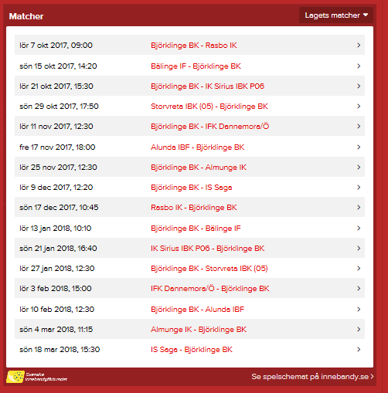
 | Datum | Motståndare, hall | Matchtid | Seketeriat
 | lör 7 okt 2017 | Rasbo IK, Björklinge sporthall | 9:00:00 | Isak, Hugo
 | sön 15 okt 2017 | Bälinge IF, IFU Arena C | 14:20:00
 | lör 21 okt 2017 | IK Sirius IBK P06, Björklinge sporthall | 15:30:00 | Gabriel, Lee
 | sön 29 okt 2017 | Storvreta IBK (05), Ärentunaskolan | 17:50:00
 | lör 11 nov 2017 | IFK Dannemora/Ö , Björklinge sporthall | 12:30:00 | Elliot, Isak
 | fre 17 nov 2017 | Alunda IBF, Olandshallen | 18:00:00
 | lör 25 nov 2017 | Almunge IK, Björklinge sporthall | 12:30:00 | Oliver, Gabriel
 | lör 9 dec 2017 | IS Saga, Björklinge sporthall | 12:20:00 | Elliot, Nike
 | sön 17 dec 2017 | Rasbo IK, Hall 2000 | 10:45:00
 | lör 13 jan 2018 | Bälinge IF, Björklinge sporthall | 10:10:00 | David, Nike
 | sön 21 jan 2018 | IK Sirius IBK P06, IFU Arena c | 16:40:00
 | lör 27 jan 2018 | Storvreta IBK (05), Björklinge sporthall | 12:30:00 | Oliver, Lee
 | lör 3 feb 2018 | IFK Dannemora/Ö , Österby Sim o Sporthall | 15:00:00
 | lör 10 feb 2018 | Alunda IBF, Björklinge sporthall | 12:30:00 | David, Lee
 | sön 4 mar 2018 | Almunge IK, Almunge sporthall | 11:15:00
 | sön 18 mar 2018 | IS Saga, IFU Arena B | 15:30:00

 | Sargvaktspass när Herrlaget spelar i IFU Arena (Alla spelare kommer att bli kallade)
 | lör 18 nov 2017 | 12:15-15:30 |  | Alla
 | lör 10 mar 2018 | 16:15-19:30 |  | Alla

 | Kiosk/matchvärd Björklinge sporthall 2017-2018
 | 13 jan 2018, hallpass 07:45-16:30 |  |  |  |  | 13-Jan-18 | 27-Jan-18 | Ant tim | Sek.pass
 |  | Kiosk | Matchvärd |  | Lee | 07.45-12.15 |  | 10.50 | 3
4.5 | 07:45-12.15 | Oliver, Lee | Gabriel |  | Nike |  | 08.00-14.00 | 6.00 | 2
4.25 | 12.15-16.30 | Elliot, Isak | David |  | David | 12.15-16.30 | 14.00-20.00 | 10.25 | 2
 |  |  |  |  | Gabriel | 07.45-12.15 | 14.00-20.00 | 10.50 | 2
 |  |  |  |  | Oliver | 07.45-12.15 | 08.00-14.00 | 10.50 | 2
 | 27 jan 2018, hallpass 08:00-20:00 |  |  |  | Elliot | 12.15-16.30 | 14.00-20.00 | 10.25 | 2
 |  |  |  |  | Isak | 12.15-16.30 | 08.00-14.00 | 10.25 | 2
6 | 08.00-14.00 | Nike, Isak | Oliver
6 | 14.00-20.00 | Gabriel, David | Elliot

